Parte 2 - Ex2
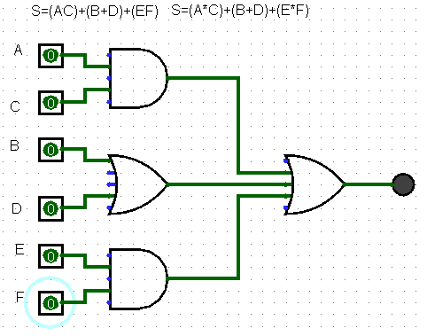
2^5 | 2^4 | 2^3 | 2^2 | 2^1 | 2^0
A | B | C | D | E | F | S1 | S2 | S3 | S
0 | 0 | 0 | 0 | 0 | 0 | 0 | 0 | 0 | 0
S1
0 | 0 | 0 | 0 | 0 | 1 | 0 | 0 | 0 | 0
0 | 0 | 0 | 0 | 1 | 0 | 0 | 0 | 0 | 0
0 | 0 | 0 | 0 | 1 | 1 | 0 | 0 | 1 | 1
0 | 0 | 0 | 1 | 0 | 0 | 0 | 1 | 0 | 1
0 | 0 | 0 | 1 | 0 | 1 | 0 | 1 | 0 | 1
S
0 | 0 | 0 | 1 | 1 | 0 | 0 | 1 | 0 | 1
S2
0 | 0 | 0 | 1 | 1 | 1 | 0 | 1 | 1 | 1
0 | 0 | 1 | 0 | 0 | 0 | 0 | 0 | 0 | 0
0 | 0 | 1 | 0 | 0 | 1 | 0 | 0 | 0 | 0
0 | 0 | 1 | 0 | 1 | 0 | 0 | 0 | 0 | 0
0 | 0 | 1 | 0 | 1 | 1 | 0 | 1 | 1 | 1
S3
0 | 0 | 1 | 1 | 0 | 0 | 0 | 1 | 0 | 1
0 | 0 | 1 | 1 | 0 | 1 | 0 | 1 | 0 | 1
0 | 0 | 1 | 1 | 1 | 0 | 0 | 1 | 0 | 1
0 | 0 | 1 | 1 | 1 | 1 | 0 | 1 | 1 | 1
0 | 1 | 0 | 0 | 0 | 0 | 0 | 1 | 0 | 1
0 | 1 | 0 | 0 | 0 | 1 | 0 | 1 | 0 | 1
0 | 1 | 0 | 0 | 1 | 0 | 0 | 1 | 0 | 1
0 | 1 | 0 | 0 | 1 | 1 | 0 | 1 | 1 | 1
0 | 1 | 0 | 1 | 0 | 0 | 0 | 1 | 0 | 1
0 | 1 | 0 | 1 | 0 | 1 | 0 | 1 | 0 | 1
0 | 1 | 0 | 1 | 1 | 0 | 0 | 1 | 0 | 1
0 | 1 | 0 | 1 | 1 | 1 | 0 | 1 | 1 | 1
0 | 1 | 1 | 0 | 0 | 0 | 0 | 1 | 0 | 1
0 | 1 | 1 | 0 | 0 | 1 | 0 | 1 | 0 | 1
0 | 1 | 1 | 0 | 1 | 0 | 0 | 1 | 0 | 1
0 | 1 | 1 | 0 | 1 | 1 | 0 | 1 | 1 | 1
0 | 1 | 1 | 1 | 0 | 0 | 0 | 1 | 0 | 1
0 | 1 | 1 | 1 | 0 | 1 | 0 | 1 | 0 | 1
0 | 1 | 1 | 1 | 1 | 0 | 0 | 1 | 0 | 1
0 | 1 | 1 | 1 | 1 | 1 | 0 | 1 | 1 | 1
1 | 0 | 0 | 0 | 0 | 0 | 0 | 0 | 0 | 0
1 | 0 | 0 | 0 | 0 | 1 | 0 | 0 | 0 | 0
1 | 0 | 0 | 0 | 1 | 0 | 0 | 0 | 0 | 0
1 | 0 | 0 | 0 | 1 | 1 | 0 | 0 | 1 | 1
1 | 0 | 0 | 1 | 0 | 0 | 0 | 1 | 0 | 1
1 | 0 | 0 | 1 | 0 | 1 | 0 | 1 | 0 | 1
1 | 0 | 0 | 1 | 1 | 0 | 0 | 1 | 0 | 1
1 | 0 | 0 | 1 | 1 | 1 | 0 | 1 | 1 | 1
1 | 0 | 1 | 0 | 0 | 0 | 1 | 0 | 0 | 1
1 | 0 | 1 | 0 | 0 | 1 | 1 | 0 | 0 | 1
1 | 0 | 1 | 0 | 1 | 0 | 1 | 0 | 0 | 1
1 | 0 | 1 | 0 | 1 | 1 | 1 | 0 | 1 | 1
1 | 0 | 1 | 1 | 0 | 0 | 1 | 1 | 0 | 1
1 | 0 | 1 | 1 | 0 | 1 | 1 | 1 | 0 | 1
1 | 0 | 1 | 1 | 1 | 0 | 1 | 1 | 0 | 1
1 | 0 | 1 | 1 | 1 | 1 | 1 | 1 | 1 | 1
1 | 1 | 0 | 0 | 0 | 0 | 0 | 1 | 0 | 1
1 | 1 | 0 | 0 | 0 | 1 | 0 | 1 | 0 | 1
1 | 1 | 0 | 0 | 1 | 0 | 0 | 1 | 0 | 1
1 | 1 | 0 | 0 | 1 | 1 | 0 | 1 | 1 | 1
1 | 1 | 0 | 1 | 0 | 0 | 0 | 1 | 0 | 1
1 | 1 | 0 | 1 | 0 | 1 | 0 | 1 | 0 | 1
1 | 1 | 0 | 1 | 1 | 0 | 0 | 1 | 0 | 1
1 | 1 | 0 | 1 | 1 | 1 | 0 | 1 | 1 | 1
1 | 1 | 1 | 0 | 0 | 0 | 1 | 1 | 0 | 1
1 | 1 | 1 | 0 | 0 | 1 | 1 | 1 | 0 | 1
1 | 1 | 1 | 0 | 1 | 0 | 1 | 1 | 0 | 1
1 | 1 | 1 | 0 | 1 | 1 | 1 | 1 | 1 | 1
1 | 1 | 1 | 1 | 0 | 0 | 1 | 1 | 0 | 1
1 | 1 | 1 | 1 | 0 | 1 | 1 | 1 | 0 | 1
1 | 1 | 1 | 1 | 1 | 0 | 1 | 1 | 0 | 1
1 | 1 | 1 | 1 | 1 | 1 | 1 | 1 | 1 | 1

Parte 2 - Ex3
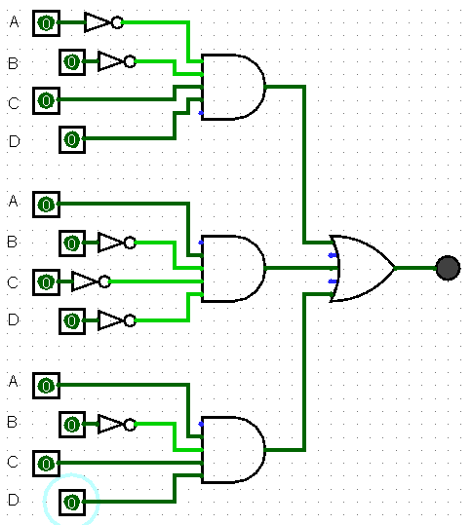
2^3 | 2^2 | 2^1 | 2^0
A | B | C | D | S
0 | 0 | 0 | 0 | 0
0 | 0 | 0 | 1 | 0
0 | 0 | 1 | 0 | 0
0 | 0 | 1 | 1 | 1 | S=(!A*!B*C*D)
0 | 1 | 0 | 0 | 0
0 | 1 | 0 | 1 | 0
0 | 1 | 1 | 0 | 0
0 | 1 | 1 | 1 | 0
1 | 0 | 0 | 0 | 1 | S=(A*!B*!C*!D)
1 | 0 | 0 | 1 | 0
1 | 0 | 1 | 0 | 0
1 | 0 | 1 | 1 | 1 | S=(A*!B*C*D)
1 | 1 | 0 | 0 | 0
1 | 1 | 0 | 1 | 0
1 | 1 | 1 | 0 | 0
1 | 1 | 1 | 1 | 0

S=(!A*!B*C*D)+(A*!B*!C*!D)+(A*!B*C*D)

Parte 2 - Ex5
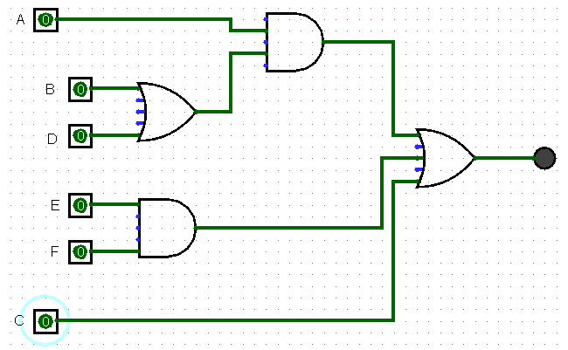
S2
2^5 | 2^4 | 2^3 | 2^2 | 2^1 | 2^0
A | B | C | D | E | F | S1 | S2 | S3 | C | S
0 | 0 | 0 | 0 | 0 | 0 | 0 | 0 | 0 | 0 | 0
0 | 0 | 0 | 0 | 0 | 1 | 0 | 0 | 0 | 0 | 0
0 | 0 | 0 | 0 | 1 | 0 | 0 | 0 | 0 | 0 | 0
0 | 0 | 0 | 0 | 1 | 1 | 0 | 0 | 1 | 0 | 1
S
0 | 0 | 0 | 1 | 0 | 0 | 1 | 0 | 0 | 0 | 0
S1
0 | 0 | 0 | 1 | 0 | 1 | 1 | 0 | 0 | 0 | 0
0 | 0 | 0 | 1 | 1 | 0 | 1 | 0 | 0 | 0 | 0
0 | 0 | 0 | 1 | 1 | 1 | 1 | 0 | 1 | 0 | 1
0 | 0 | 1 | 0 | 0 | 0 | 0 | 0 | 0 | 1 | 1
0 | 0 | 1 | 0 | 0 | 1 | 0 | 0 | 0 | 1 | 1
0 | 0 | 1 | 0 | 1 | 0 | 0 | 0 | 0 | 1 | 1
0 | 0 | 1 | 0 | 1 | 1 | 0 | 0 | 1 | 1 | 1
S3
0 | 0 | 1 | 1 | 0 | 0 | 1 | 0 | 0 | 1 | 1
0 | 0 | 1 | 1 | 0 | 1 | 1 | 0 | 0 | 1 | 1
0 | 0 | 1 | 1 | 1 | 0 | 1 | 0 | 0 | 1 | 1
0 | 0 | 1 | 1 | 1 | 1 | 1 | 0 | 1 | 1 | 1
0 | 1 | 0 | 0 | 0 | 0 | 1 | 0 | 0 | 0 | 0
0 | 1 | 0 | 0 | 0 | 1 | 1 | 0 | 0 | 0 | 0
0 | 1 | 0 | 0 | 1 | 0 | 1 | 0 | 0 | 0 | 0
0 | 1 | 0 | 0 | 1 | 1 | 1 | 0 | 1 | 0 | 1
0 | 1 | 0 | 1 | 0 | 0 | 1 | 0 | 0 | 0 | 0
0 | 1 | 0 | 1 | 0 | 1 | 1 | 0 | 0 | 0 | 0
0 | 1 | 0 | 1 | 1 | 0 | 1 | 0 | 0 | 0 | 0
0 | 1 | 0 | 1 | 1 | 1 | 1 | 0 | 1 | 0 | 1
0 | 1 | 1 | 0 | 0 | 0 | 1 | 0 | 0 | 1 | 1
0 | 1 | 1 | 0 | 0 | 1 | 1 | 0 | 0 | 1 | 1
0 | 1 | 1 | 0 | 1 | 0 | 1 | 0 | 0 | 1 | 1
0 | 1 | 1 | 0 | 1 | 1 | 1 | 0 | 1 | 1 | 1
0 | 1 | 1 | 1 | 0 | 0 | 1 | 0 | 0 | 1 | 1
0 | 1 | 1 | 1 | 0 | 1 | 1 | 0 | 0 | 1 | 1
0 | 1 | 1 | 1 | 1 | 0 | 1 | 0 | 0 | 1 | 1
0 | 1 | 1 | 1 | 1 | 1 | 1 | 0 | 1 | 1 | 1
1 | 0 | 0 | 0 | 0 | 0 | 0 | 1 | 0 | 0 | 0
1 | 0 | 0 | 0 | 0 | 1 | 0 | 1 | 0 | 0 | 0
1 | 0 | 0 | 0 | 1 | 0 | 0 | 1 | 0 | 0 | 0
1 | 0 | 0 | 0 | 1 | 1 | 0 | 1 | 1 | 0 | 1
1 | 0 | 0 | 1 | 0 | 0 | 1 | 1 | 0 | 0 | 1
1 | 0 | 0 | 1 | 0 | 1 | 1 | 1 | 0 | 0 | 1
1 | 0 | 0 | 1 | 1 | 0 | 1 | 1 | 0 | 0 | 1
1 | 0 | 0 | 1 | 1 | 1 | 1 | 1 | 1 | 0 | 1
1 | 0 | 1 | 0 | 0 | 0 | 1 | 1 | 0 | 1 | 1
1 | 0 | 1 | 0 | 0 | 1 | 1 | 1 | 0 | 1 | 1
1 | 0 | 1 | 0 | 1 | 0 | 1 | 1 | 0 | 1 | 1
1 | 0 | 1 | 0 | 1 | 1 | 1 | 1 | 1 | 1 | 1
1 | 0 | 1 | 1 | 0 | 0 | 1 | 1 | 0 | 1 | 1
1 | 0 | 1 | 1 | 0 | 1 | 1 | 1 | 0 | 1 | 1
1 | 0 | 1 | 1 | 1 | 0 | 1 | 1 | 0 | 1 | 1
1 | 0 | 1 | 1 | 1 | 1 | 1 | 1 | 1 | 1 | 1
1 | 1 | 0 | 0 | 0 | 0 | 1 | 1 | 0 | 0 | 1
1 | 1 | 0 | 0 | 0 | 1 | 1 | 1 | 0 | 0 | 1
1 | 1 | 0 | 0 | 1 | 0 | 1 | 1 | 0 | 0 | 1
1 | 1 | 0 | 0 | 1 | 1 | 1 | 1 | 1 | 0 | 1
1 | 1 | 0 | 1 | 0 | 0 | 1 | 1 | 0 | 0 | 1
1 | 1 | 0 | 1 | 0 | 1 | 1 | 1 | 0 | 0 | 1
1 | 1 | 0 | 1 | 1 | 0 | 1 | 1 | 0 | 0 | 1
1 | 1 | 0 | 1 | 1 | 1 | 1 | 1 | 1 | 0 | 1
1 | 1 | 1 | 0 | 0 | 0 | 1 | 1 | 0 | 1 | 1
1 | 1 | 1 | 0 | 0 | 1 | 1 | 1 | 0 | 1 | 1
1 | 1 | 1 | 0 | 1 | 0 | 1 | 1 | 0 | 1 | 1
1 | 1 | 1 | 0 | 1 | 1 | 1 | 1 | 1 | 1 | 1
1 | 1 | 1 | 1 | 0 | 0 | 1 | 1 | 0 | 1 | 1
1 | 1 | 1 | 1 | 0 | 1 | 1 | 1 | 0 | 1 | 1
1 | 1 | 1 | 1 | 1 | 0 | 1 | 1 | 0 | 1 | 1
1 | 1 | 1 | 1 | 1 | 1 | 1 | 1 | 1 | 1 | 1

Parte 2 - Ex6
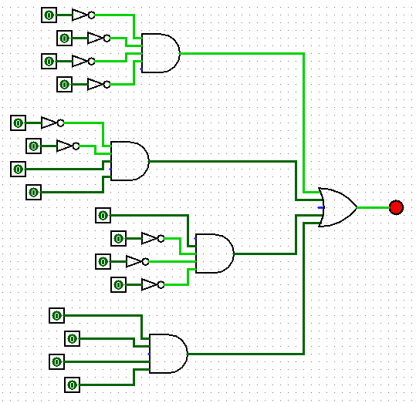
2^3 | 2^2 | 2^1 | 2^0
A | B | C | D | S
0 | 0 | 0 | 0 | 0
0 | 0 | 0 | 1 | 1 | S=(!A*!B*!C*D)
0 | 0 | 1 | 0 | 0
0 | 0 | 1 | 1 | 1 | S=(!A*!B*C*D)
0 | 1 | 0 | 0 | 0
0 | 1 | 0 | 1 | 0
0 | 1 | 1 | 0 | 0
0 | 1 | 1 | 1 | 0
1 | 0 | 0 | 0 | 1 | S=(A*!B*!C*!D)
1 | 0 | 0 | 1 | 0
1 | 0 | 1 | 0 | 0
1 | 0 | 1 | 1 | 0
1 | 1 | 0 | 0 | 0
1 | 1 | 0 | 1 | 0
1 | 1 | 1 | 0 | 0
1 | 1 | 1 | 1 | 1 | S=(A*B*C*D)

